테스트 케이스별 결과 화면
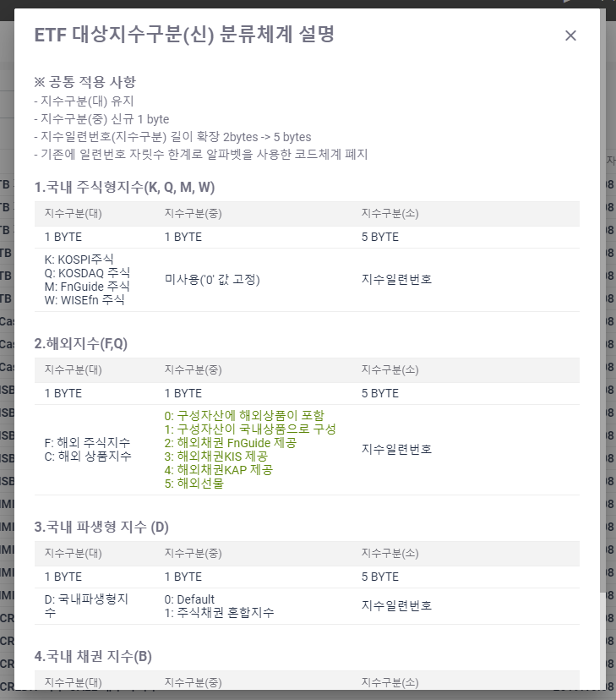
ETP 플랫폼 구축 |  |  |  | 단위테스트 결과서
단위테스트 ID | UT-OP-SUPPORT-02 | 단위테스트명 | 대상지수구분코드(분류체계설명)
업무구분 | operSupport | 작성자 | 최병국

1. 분류체계설명 팝업이 제대로 노출되는지 확인한다.

